总表
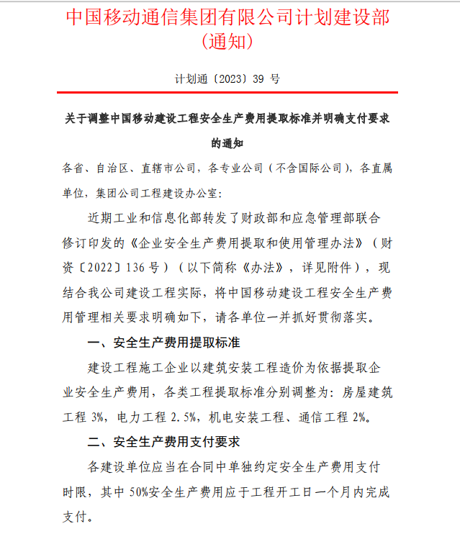
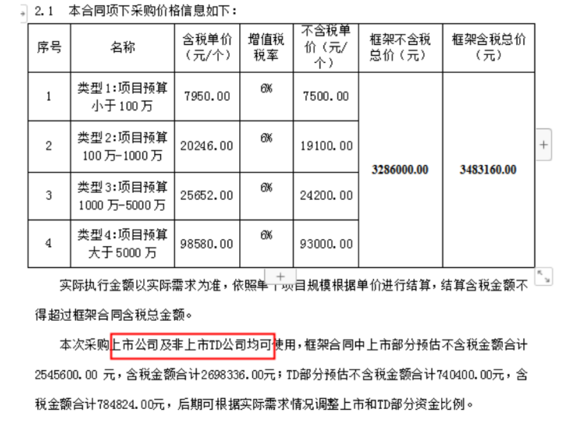
 |  |  | 项目类型 | 投资型 | 有效期： 2023年 月 日至 月 日
项目名称：
序号 | 项目 | 含税总价(CNY) 单位：元 | 税率 | 不含税总价(CNY) 单位：元 | 备注
1 | 主要设备及甲供配套材料、服务
1.1 |  | 904000.00 | 13% | 800000.00 | 硬件和通用软件是13%计算税率
1.2 |  | 8478940.00 | 6% | 7999000.00 | 个性化软件、集成、服务是按照6%计算税率
1.3 |  | 0.00 | 13% | 0.00 | 硬件和通用软件是13%计算税率
小计1 |  | 9382940.00 |  | 8799000.00 | 小计1=1.1+1.2+1.3

2 | 建筑安装工程费 |  |  |  | 服务型项目此项可删除
2.1 | 集成安装费（折后） | 5450000.00 | 9% | 5000000.00 | 451定额（2016年）
2.2 | 乙供材料费 | 0.00 | 13% | 0.00 | 乙供材料费 |  | 151782.75
小计2 |  | 5450000.00 |  | 5000000.00 | 小计2=小计2.1+2.2
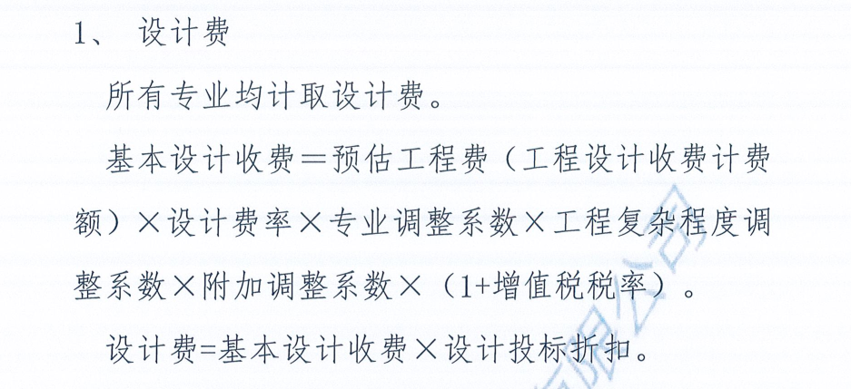
3 | 工程其他费 |  |  |  | 销售型、服务型项目此项可删除
3.1 | 勘察设计费 | 252314.72 | 6% | 238032.75 | 设计费=（小计1+小计2）*3% *1.15（2022年工程复杂系数）*0.5（折扣系数）。（中国移动2022年至2024年通信工程设计与可行性研究集中采购(重庆)框架协议）。
3.2 | 工程监理费 | 0.00 | 6% | 0.00 | 根据项目实际需求进行计取，若计取则需根据项目所在区域的框架监理公司折扣进行计算，其中《工程建设质量管理条例》第十二条规定的5类项目，投资超过3000万的公共事业项目为必须计列监理费（详见右边图片）
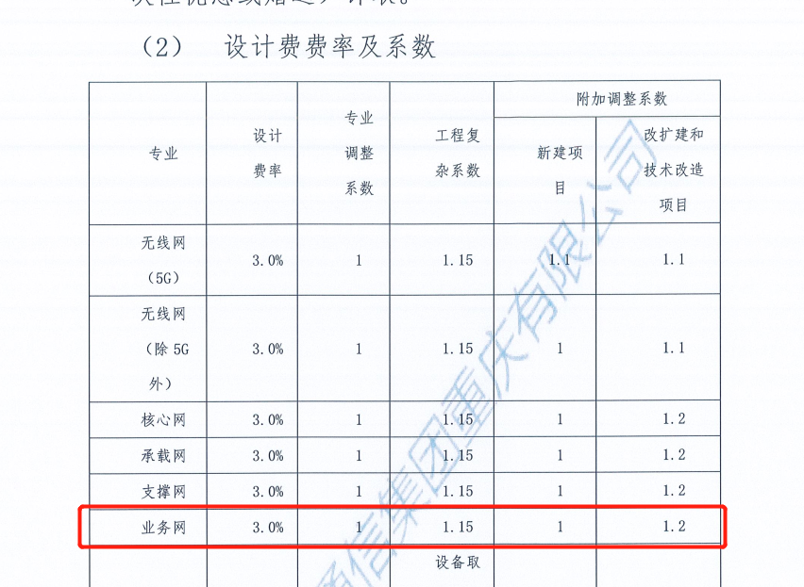
3.3 | 安全生产费 | 109000.00 | 9% | 100000.00 | 安全生产费=建安费*2%=（工程施工费+乙供材料费）*2%。（如施工费合同已包含，则不单独计算；如施工费未包含，则需单独计算），财政部应急部关于印发《企业安全生产费用提取和使用管理办法》的通知（财资[2022]136号）（详见右边图片）
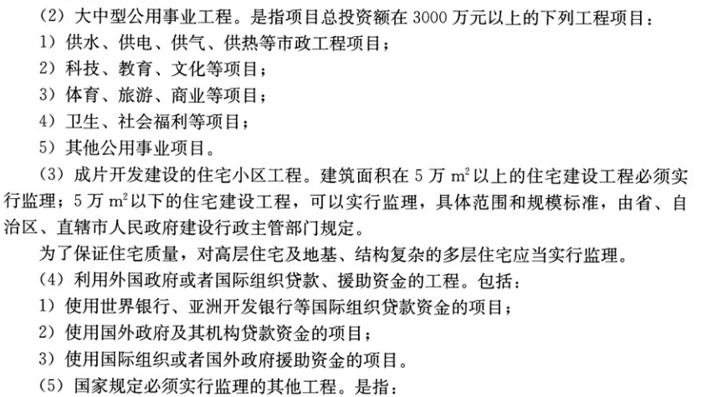
3.4 | 安全三同步 | 0.00 | 6% | 0.00 | 安全三同步为必做内容，费用可参考按照集团集采框架进行计取或自行采购安全三同步费用进行计取。其中：集团集采最新框架100万以下7500元（不含税），100~1000万计取19100元（不含税），1000~5000万元计取24200元（不含税），5000万以上93000元（不含税） | 集采框架有效期至2024年，厂家为贝特
3.5 | 审计费 | 42086.52 | 6% | 39704.26 | 审计费=建安费结算审计+设计费结算审计+监理费结算设计+决算审计
小计3 |  | 403401.23 |  | 377737.01 | 小计3=3.1+……+3.6
 |  |  |  |  |  | 预备费系数
小计4 | 预备费 | 0 | - | 0 | 预备费=（小计1+小计2+小计3）*预备费系数。根据项目具体情况选择是否需要预留预备费，无线专业5%、传输专业4%、数据网络专业3%。
小计5 | 维保 |  | 6% | 0 | 设备质保及项目维护；说明维保年限
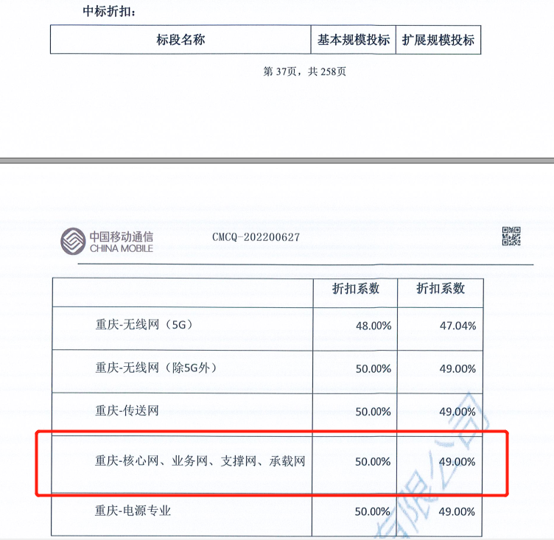
小计6 | 网络信息安全保障 |  |  | 0 | 根据信息安全员要求和信息安全定级进行填写

总计 |  | 15236341.23 |  | 14176737.01 | 总计=小计1+小计2+小计3+小计4+小计5+小计6，集采设备以集采结果为准

小计6 | 专线建设投资与维护

 | 市公司集客部售前派驻人员（签字）： |  |  | 分公司盖章
 | 分公司项目经理（签字）：

